Planilha1
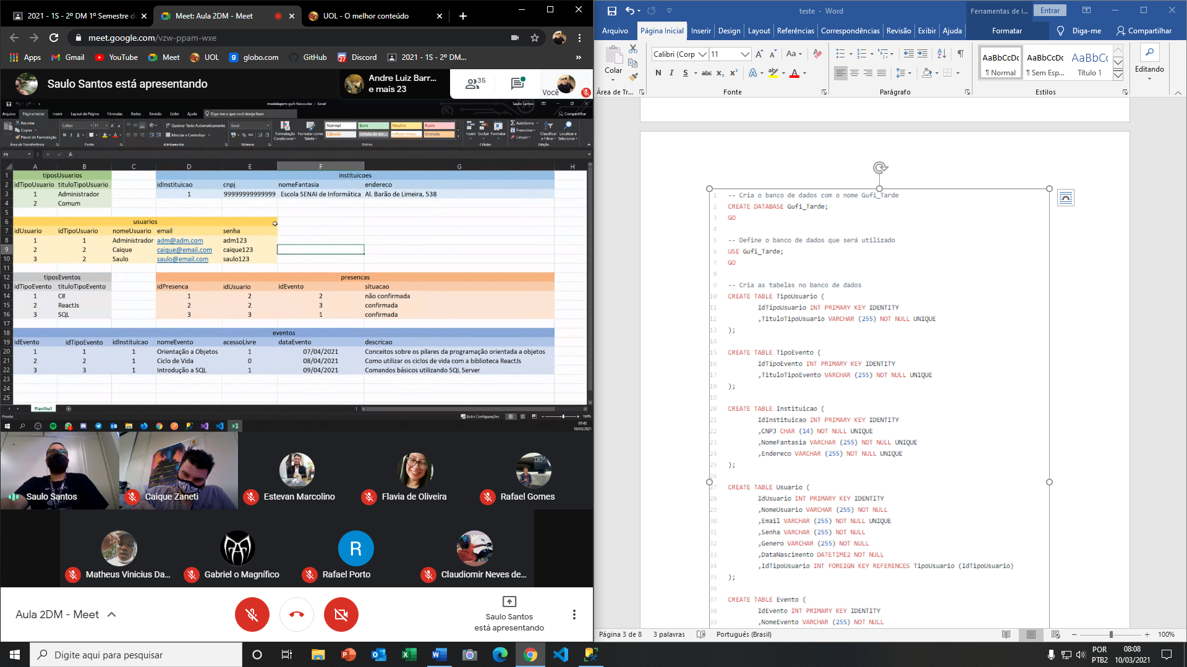
TiposUsuarios
IdTipoUsuario | TituloTipoUsuario
1 | Administrador
2 | Comum

TiposEventos
IdTipoEvento | TituloTipoEvento
1 | C#
2 | ReactJS
3 | SQL Server

Instituicoes
IdInstituicao | CNPJ | Endereco | NomeFantasia
1 | 12.123.123/0001-69 | Av.Paulista,1200 | Escola Gufi
2 | 32.005.658/0001-58 | Av.Faria Lima,2100 | Senai Informática
3 | 45.996.958/0001-74 | Av.Rebouças,5000 | Objetivo Cursos

Usuarios
IdUsuario | IdTipoUsuario | Nome | Email | Senha
1 | 1 | Carlos | admin@admin.com | 1234
2 | 2 | Gabriel | gabriel@gmail.com | 4321
3 | 3 | Tiago | tiago@yahoo.com | 9857

Eventos
IdEvento | IdTipoEvento | IdInstituicao | NomeEvento | DataEvento | Descricao | AcessoLivre
1 | 1 | 1 | POO | 2021-03-07 | Conceitos de POO | 1
2 | 2 | 1 | Ciclo de Vida | 2021-03-08 | Ciclos de Vidas React JS | 0
3 | 3 | 1 | Introdução ao SQL | 2021-03-09 | Conceitos básicos do SQL Server | 1

Presencas
IdPresenca | IdUsuario | IdEvento | Situacao
1 | 2 | 1 | Confirmado
2 | 2 | 2 | Aguarda confirmação
3 | 3 | 1 | Confirmado
4 | 3 | 3 | Confirmado

